Como Atualizar
Passo 1 | Baixar o arquivo Vagas, recebido por email
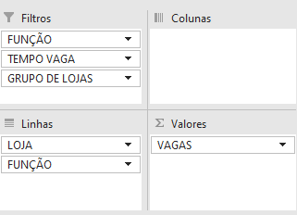 Passo 2 | Ajustar a tabela dinâmica do arquivo, deixando em "linhas" apenas "loja" e "função", e em "valores" apenas "vagas" |  | 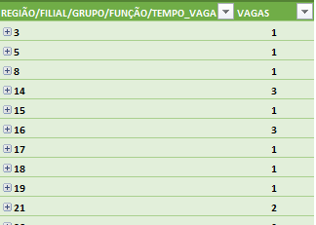
Passo 3 | Abrir o arquivo chamado Vagas em M:\Vendas\Operacoes\002_ESTUDO_MNM\data_base\Vagas
Passo 4 | Substituir o conteúdo pela tabela de vagas do dia, gerada no passo 2
Passo 5 | Abrir no python o arquivo Gerador relatório atual, disponível em M:\Vendas\Operacoes\002_ESTUDO_MNM\data_base
Passo 6 | Clicar em "run", no sinal de play
Passo 7 | Clicar em ok quando aparecer um pop up
Passo 8 | Esperar o python abrir o relatório

Passo 9 | Pegar a margem bruta da rede no painel, e preencher na aba de 1° ano

Passo 10 | Voltar ao arquivo diário de vagas e clicar na tabela dinâmica. Ir em "Design" > "Layout do Relatório" e selecionar "Mostrar em Formato de Tabela" e "Repetir todos os rótulos do item"
Passo 11 | Clicar com o botão direito na tabela de vagas, clicar em "expandir todo o campo", retirar o subtotal lojas e no filtro de vagas, tirar a seleção de valores 0 e do total de vagas
Passo 12 | Ir na aba BASE VAGAS e colar a nova tabela de vagas a partir da célula B2
Passo 13 | Conferir se as fórmulas da coluna A da aba BASE VAGAS estão indo até o final da planilha
Passo 14 | Nas vagas com valor -1 (Geralmente de especialista), apagar a linhas com valor -1 e descontar uma vaga em consultor de vendas da mesma filial
Passo 15 | Verificar as abas de vagas se não tem nenhum texto sendo cortado

Passos extras
Todo dia |  | Conferir se o ticket médio rodou no dia. Após gerar os dados, também conferir algumas filiais com o portal e ver se está batendo
Segunda feira |  | Colocar o fluxo no EGM a partir do fabric
Quarta feira |  | Pegar o relatório FB - Indicadores - Filial para o mês em questão e colocar na aba Base Post
Sexta feira |  | Relatório do NPS está com erro - apenas apagar as tabelas geradas no email e a parte do texto do email que menciona NPS

